Для РК (кроме Т и Г) и ДЗ Г.3.1
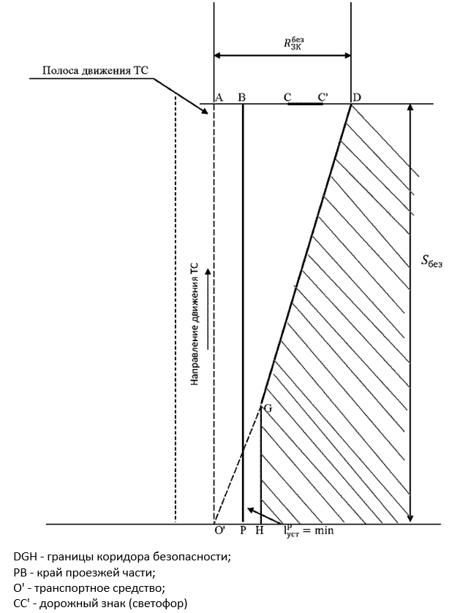
Значения, которые необходимо определить и внести | Габаритная высота дорожного знака над уровнем проезжей части в метрах (hд.з ) | 0
 | Расстояние от края проезжей части до дальней от края проезжей части точки горизонтальной проекции дорожного знака, м (lд.з) | 0
 | 1/2 ширины полосы движения, ближайшей к месту установки РК в метрах (lв) | 0
 | Максимальная разрешенная скорость на участке дороги, км/ч (V0) | 0
 | Расстояние от края проезжей части до ближайшей к краю проезжей части точки рекламной конструкции в метрах (lустр) | 0

Фиксированные значения | Коэффициент продольного дорожного сцепления ( ) | 0.4
 | Высота уровня глаз водителя над уровнем проезжей части (hв) | 1.2

Вычисляемые значения | Минимальное расстояние от середины крайней полосы движения, при котором обеспечивается видимость дорожного знака в метрах (Rзкбез) | 1.32
 | Расстояние безопасного торможения (остановочный путь) в метрах (Sбез) | 0.00
 | Минимально допустимое расстояние от места установки рекламной конструкции до линии установки дорожного знака в метрах (Sустр) | 0.00

Если при расчете Sустр принимает значения меньшие 0,2 м, значение Sустр принимается равным 0,2 м

